المؤشرات الكلية

سوق العراق للاوراق المالية
جلسة الاربعاء 2025/10/22 |  |  |  | تقرير أسعار الأسهم المتداولة واخبار الشركات
الجلسة (189)

الاسهم المتداولة المدرجة و OTC |  |  | 395,957,438 |  |  | قيمة الأسهم المتداولة المدرجة و OTC |  | 748,405,062 |  |  | صفقات الشركات المدرجة وOTC | 753
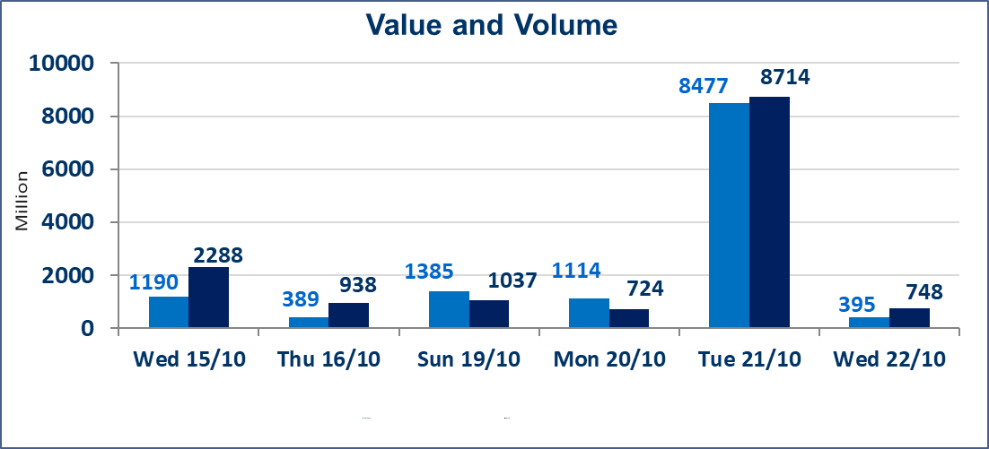
المؤشر60 ISX اليوم | 916.10 |  | نقطة |  |  | المؤشر15 ISX اليوم | 1111.21 | نقطة
المؤشر 60 ISX السابق | 910.79 |  | نقطة |  |  | المؤشر 15 ISX السابق | 1106.06 | نقطة
نسبة التغير | 0.58 |  | % |  |  | نسبة التغير | 0.47 | %
عدد النقاط | 5.31 |  | نقطة |  |  | عدد النقاط | 5.15 | نقطة

الشركات المدرجة | 104 | OTC | 11 | 115 |  | الشركات غير المتداولة المدرجة | 44 | OTC | 9 | 53
الشركات المتداولة | 45 | OTC | 1 | 46 |  | الشركات المرتفعة |  |  | 10
شركات الهيئة العامة |  |  |  | 5 |  | الشركات المنخفضة |  |  | 21
الموقوفة بقرار من هيأة الأوراق المالية |  |  |  | 10
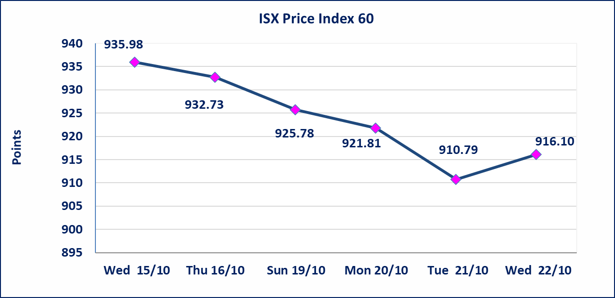
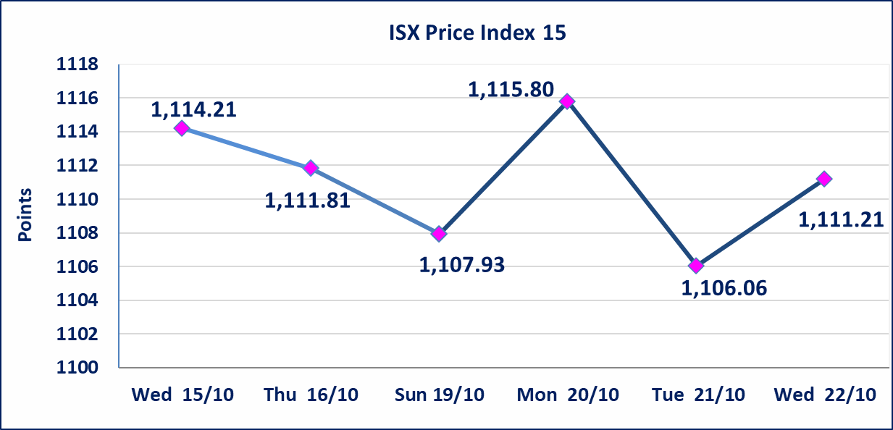

الحد الأعلى والادنى للتغير في السعر | نسبة التغير في المنصة النظامية (15%)، نسبة التغير في المنصة الثانية (20%)، نسبة التغير في المنصة الثالثة (5%) إرتفاعاً وإنخفاضاً من سعر الاغلاق السابق.
Web site : www.isx-iq.net E-mail : info-isx@isx-iq.net |  |  |  |  | 07834000034 - 07711211522 : ص . ب :3607 العلوية الهاتف |  |  |  |  |  | بغداد /الكرادة/ قرب المسرح الوطني /مجاور مصرف الخليج التجاري

نسبة التغير
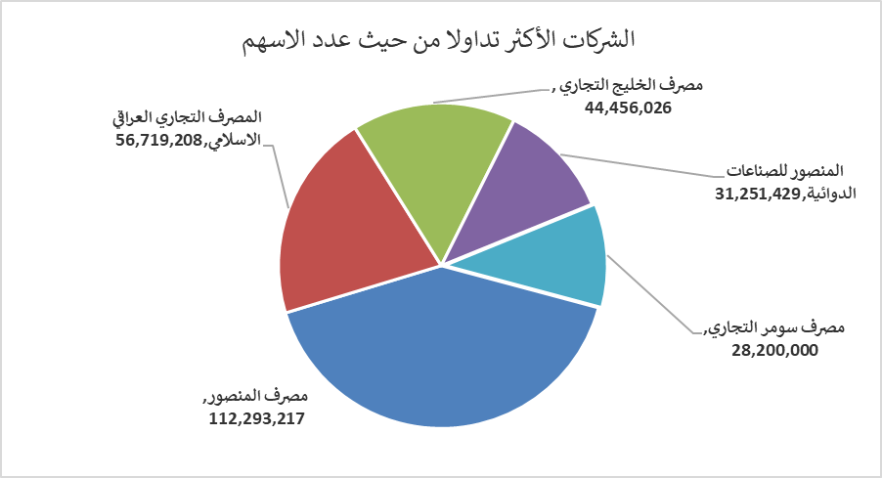
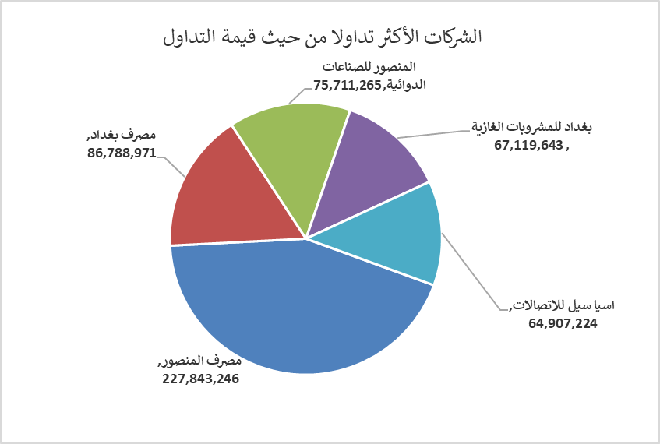
الشركات الأكثر ارتفاعاً وانخفاضاً

نسبة التغير لاسعار الاغلاق الاكثر ارتفاعاً |  |  |  | نسبة التغير لاسعار الاغلاق الاكثر انخفاضاً
اسم الشركة | اغلاق | التغير(%) | الاسهم المتداولة | اسم الشركة | اغلاق | التغير (%) | الاسهم المتداولة
الاهلية للانتاج الزراعي | 2.770 | 13.06 | 14,000 | مصرف الدولي الاسلامي | 0.240 | -17.24 | 45,000
المواد الانشائية الحديثة | 0.580 | 3.57 | 3,846,363 | تسويق المنتجات الزراعية | 11.100 | -14.62 | 72,136
العراقية للسجاد والمفروشات | 16.500 | 3.13 | 100,000 | مصرف عبر العراق للاستثمار | 0.240 | -7.69 | 4,000,000
الفلوجة لانتاج المواد الانشائية | 3.430 | 3.00 | 3,525,647 | مصرف نور العراق الاسلامي | 0.150 | -6.25 | 19,558,327
فندق أشور | 30.000 | 2.56 | 129,702 | فندق السدير | 23.500 | -6.00 | 50,000

الشركات الاكثر نشاطا حسب الاسهم المتداولة (حجم التداول) |  |  |  | الشركات الاكثر نشاطا حسب القيمة المتداولة
اسم الشركة | اغلاق | التغير(%) | الاسهم المتداولة | اسم الشركة | اغلاق | التغير (%) | القيمة المتداولة
مصرف المنصور | 2.030 | 0.00 | 112,293,217 | مصرف المنصور | 2.030 | 0.00 | 227,843,246
المصرف التجاري العراقي الاسلامي | 0.690 | 0.00 | 56,719,208 | مصرف بغداد | 3.400 | 1.19 | 86,788,971
مصرف الخليج التجاري | 0.280 | 0.00 | 44,456,026 | المنصور للصناعات الدوائية | 2.440 | -0.41 | 75,711,265
المنصور للصناعات الدوائية | 2.440 | -0.41 | 31,251,429 | بغداد للمشروبات الغازية | 4.450 | 1.14 | 67,119,643
مصرف سومر التجاري | 0.090 | 0.00 | 28,200,000 | اسيا سيل للاتصالات | 11.900 | 2.15 | 64,907,224

